１．JDK
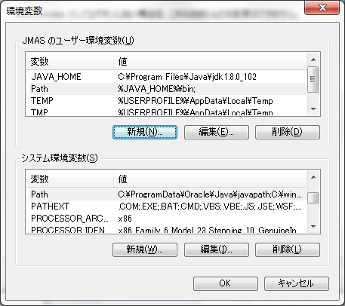
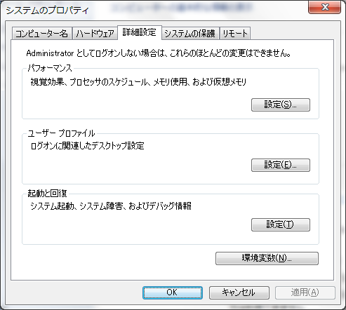
１．JDK １．８ダウンロード
 | ・URL
 |  | ・・・\tools\1.jdk1.8\
 |  | または
 |  | http://www.oracle.com/technetwork/java/javase/downloads/jdk8-downloads-2133151.html

 | ・下記の画像よりJDKをダウンロードする。

 |  | システムの種類は３２ ビットの場合、「jdk-8u102-windows-i586.exe」をダウンロードし、
 |  | ６４ビットの場合、「jdk-8u102-windows-x64.exe」をダウンロードしてください。

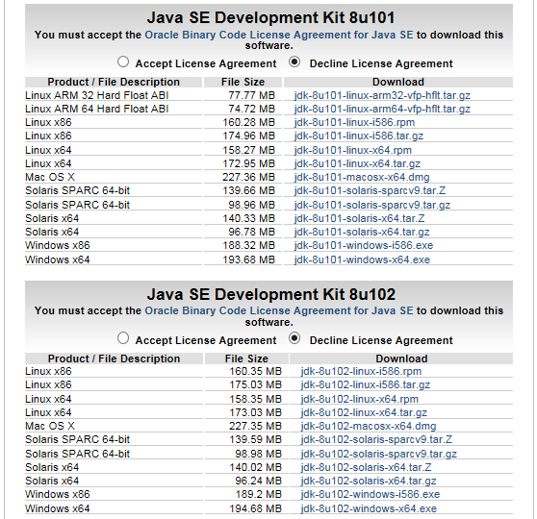
①
②
②

２．インストール
 | システムの種類は３２ ビットの場合、「jdk-8u102-windows-i586.exe」をインストールし、
 | ６４ビットの場合、「jdk-8u102-windows-x64.exe」をインストールしてください。

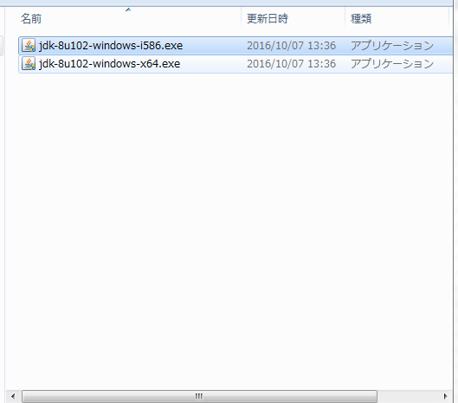

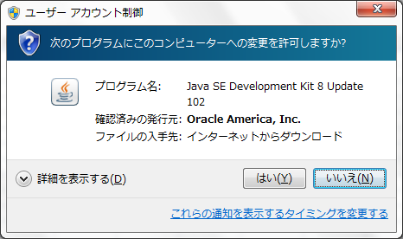

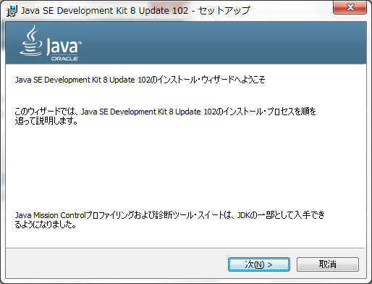

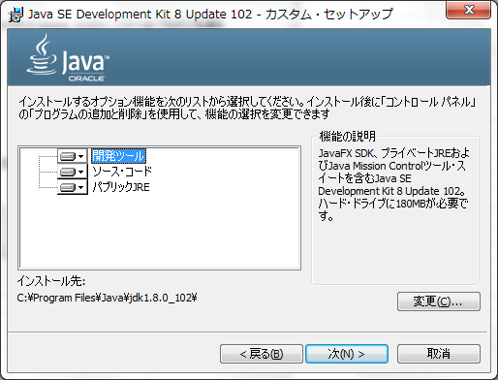

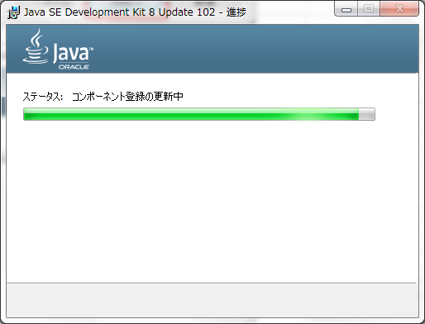

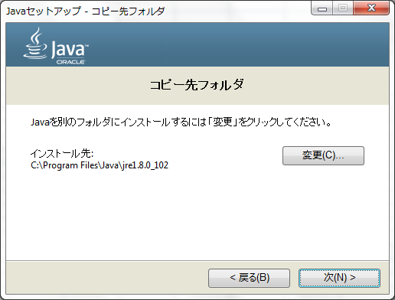

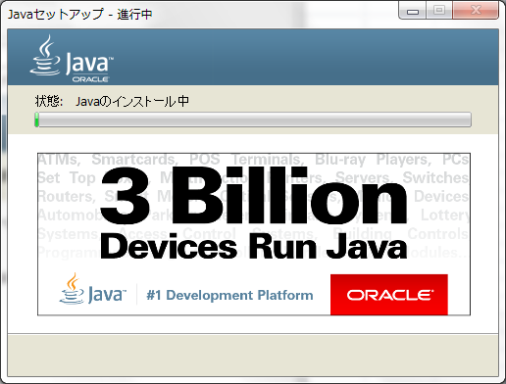

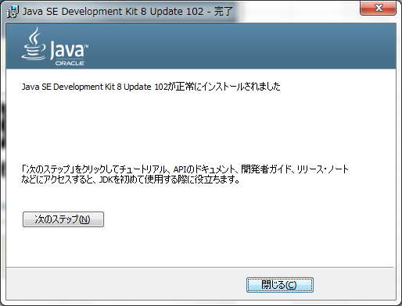

３．バージョン確認
 | 「java -version」でインストールしたJDKのバージョンを確認する。

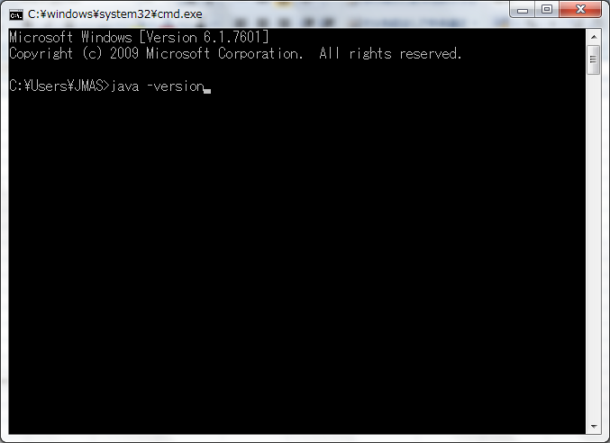

 | 下記の内容を表示すれば、インストールは完了。

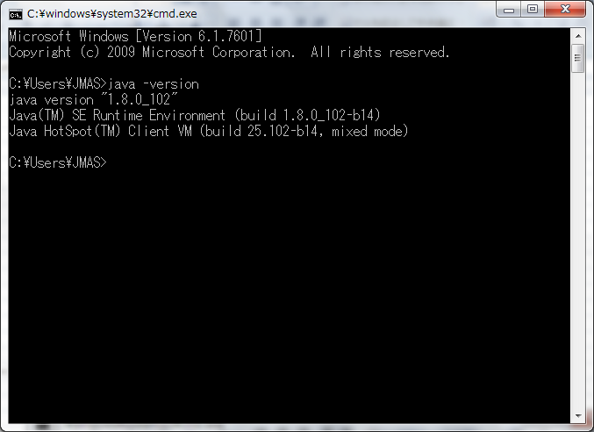

４．環境変数設定
 | ・以下の２つ環境変数を作成します。
 |  | JAVA_HOME=.;C:\Program Files\Java\jdk1.8.0_181
 |  | Path=%JAVA_HOME%\bin;
 | ・設定方法
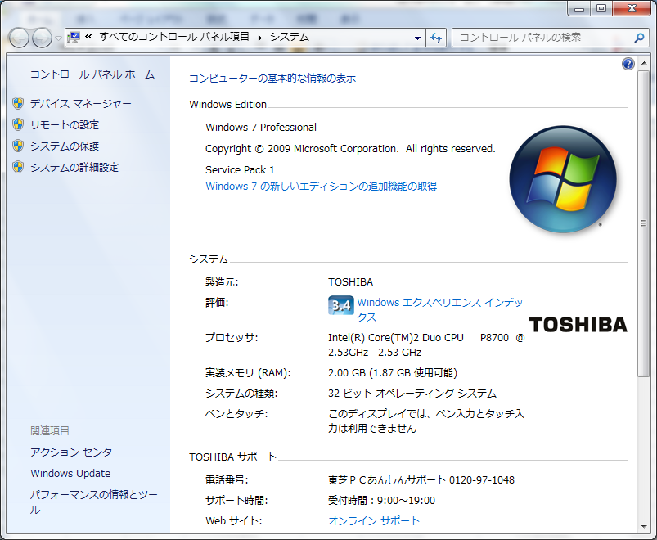

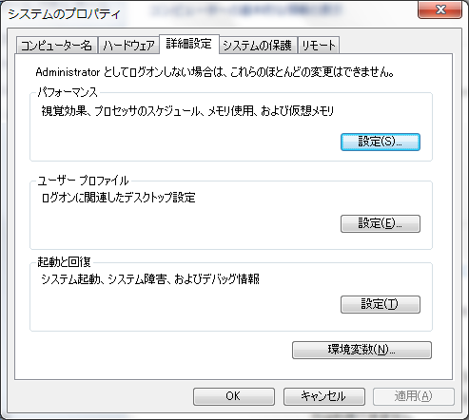

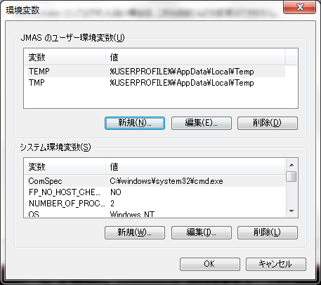

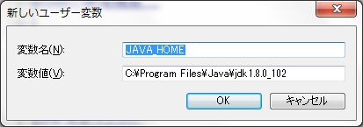

 |  |  | C:\Program Files\Java\jdk1.8.0_181

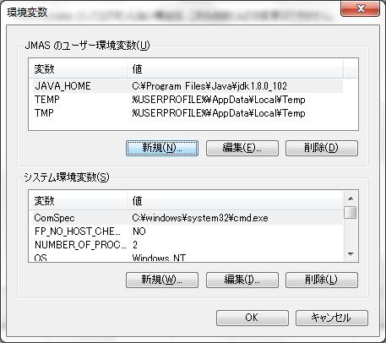

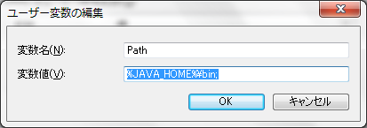

 |  |  |  | .;%JAVA_HOME%\bin;

